Sheet1
道の駅 保田小学校 里山食堂

 | お弁当ご注文書 |  |  |  | ご注文・お問い合わせ
 |  |  |  |  | TEL・FAX |  |  | 0470-29-5532
 |  |  |  |  | メールアドレス |  |  | tamura-s@dormy.co.jp
 |  |  |  |  |  |  |  | 担当 田村・竹内
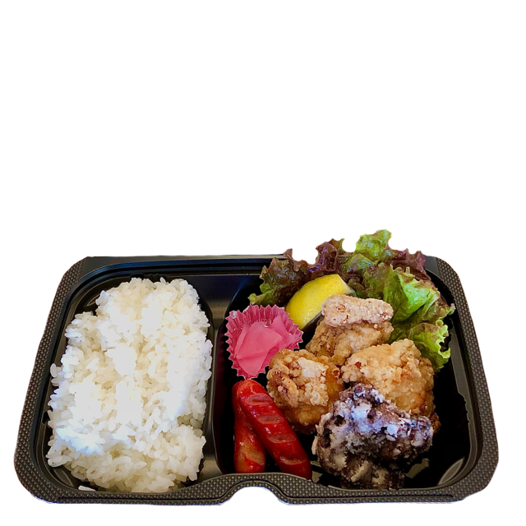
保田小給食弁当 750円(税込)
鯨の竜田揚げと唐揚げ入りのボリューム満点お弁当です。
ごはん・鯨の竜田揚げ・唐揚げ・赤ウインナー・桜大根・サニーレタス・レモン
＊お箸・お手拭きがつきます
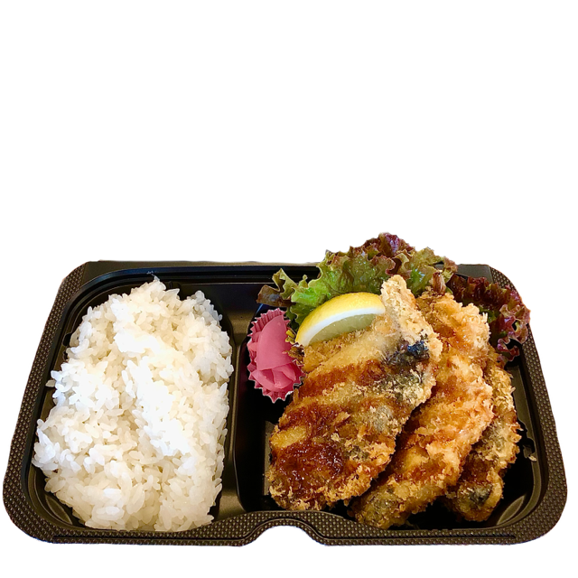
房州アジフライ給食弁当 750円(税込)
里山食堂で人気のアジフライ給食をお弁当にしました。
ごはん・アジフライ・桜大根・サニーレタス・レモン
＊お箸・お手拭きがつきます

お客様 情報 | 団体名
 | ご担当者 | 様
 | ご連絡先 | TEL |  |  |  | メールアドレス

 | 受取日 | 月 日 ( ） 時 分
 |  | ＊誠に勝手ながら、受取時間は9：30以降とさせていただきます。
 | お支払方法 | 現金 ・ 請求書
 | 該当のお支払方法に丸を付けてください。請求書払いの場合は下記に宛名・送付先も合わせてご記入ください。
 | 請求書 宛名
 | 請求書 送付先

ご注文 内容 | 商品名 |  | 価格 |  | 個数 |  | 金額
 | 房州アジフライ給食弁当 |  | 750 | 円(税込) |  | 個 |  | 円(税込)
 | 保田小給食弁当 |  | 750 | 円(税込) |  | 個 |  | 円(税込) | 合計金額 | 円(税込)
 | ＊合計で100個までの注文とさせていただきます。

 | 受付時間 | 8：00～16：00（火曜定休）

 |  | ＊FAX・メールでのご注文は受付後、確認のお電話をいたします。
 |  | 確認のお電話をもって、ご注文の確定とさせていただきます。
 |  | ＊受付時間外・定休日にご注文の場合は翌営業日にお電話をいたします。

 | 受取方法 | 道の駅 保田小学校 里山食堂の正面入口にて受け渡しとなります。
 |  | ＊配達はいたしかねます

 | ご注文・ご変更期限 | 受取日の4日前まで
 | キャンセル料 | 3日前から 100％

 | 注意事項 | 大きめのビニール袋に入れてのお渡しとなります。
 |  | お飲み物のご用意はございません。
 |  | 繁忙期等により、ご注文をお断りさせていただく場合がございます。予めご了承ください。

